Blad1

Vill du stötta oss?

Skriv ner ditt intresse nedan

Säljare:

Swishnummer till säljare:

 | Namn | Mobil |  | Antal | Betalt (Kryssa rutan)

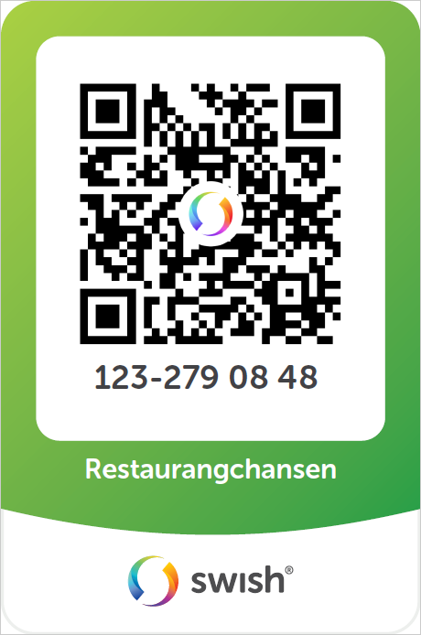
 |  |  | Swisha direkt till föreningen?
 |  |  | Skriv namn på vilken som sålt
 |  |  | rabatthäftet samt vilket lag
 |  |  | denne tillhör
 |  |  | Ex.vis "Anna Andersson PF17"

